상품제안서
스위스밀리터리 루앙 360ml 텀블러 | 상품코드: S05912

 |  |  |  |  |  | 02-713-8555 | www.synergygift.co.kr
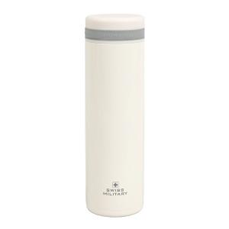 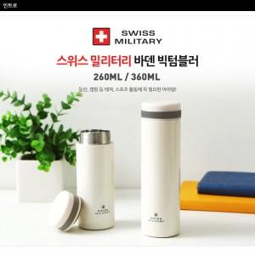

【상세/제작정보】 | .

【인쇄/포장옵션】 | 실크, 레이저 / 포장지포장

【공급단가】 | 수량 | 100~ | 500~ | 1,000~ | 3,000~
*VAT별도 | 단가 | 6,660원 | 6,420원 | 6,170원 | 5,920원

【상품 URL】 | https://www.synergygift.co.kr:443/src/goods_detail.php?gdno=3031

